Φύλλο1
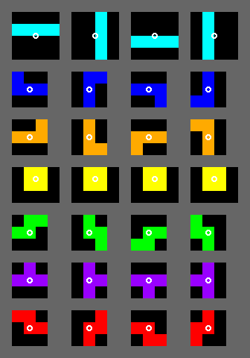
0 | 1 | 2 | 3 | 4
1
2 |  |  |  |  | I
3
4
5 |  |  |  |  | J
6
7 |  |  |  |  | L
8
9
10 |  |  |  |  | O
11
12
13 |  |  |  |  | S
14
15 |  |  |  |  | T
16
17
18 |  |  |  |  | Z
19
20
21

